Summewenn - Kürzen
Die Funktionen "Summewenn" und "Kürzen"

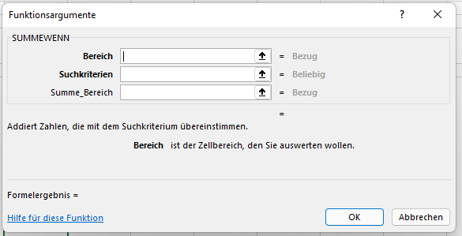

Wochentag | Name Arbeiter | Anzahl der Werkstücke
Montag | Hans | 12.5
 | Georg | 13.6
 | Friedrich | 14.8
 | Sebastian | 12.9
Dienstag | Hans | 11.4
 | Georg | 14.5
 | Friedrich | 15.9
 | Sebastian | 14.7
Mittowoch | Hans | 14.3
 | Georg | 12
 | Friedrich | 11.9
 | Sebastian | 15.6
Donnerstag | Hans | 13.8
 | Georg | 14.8
 | Friedrich | 15.5
 | Sebastian | 16.7
Freitag | Hans | 8.5
 | Georg | 7.3
 | Friedrich | 3.6
 | Sebastian | 4.9 |  | Wochenlohn
Gesamt | Hans |  | gekürzt:
 | Georg
 | Friedrich
 | Sebastian

